Kalkulace
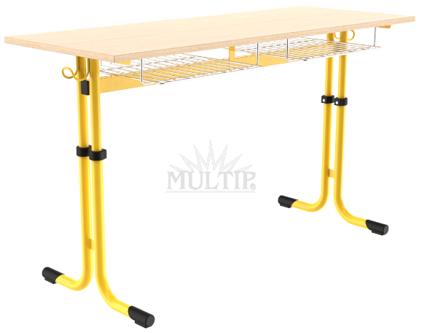
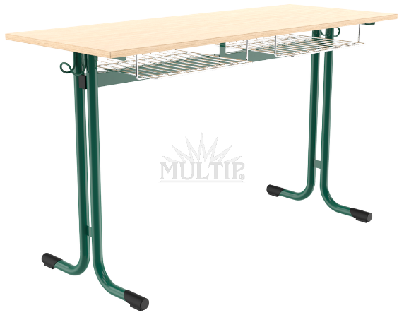
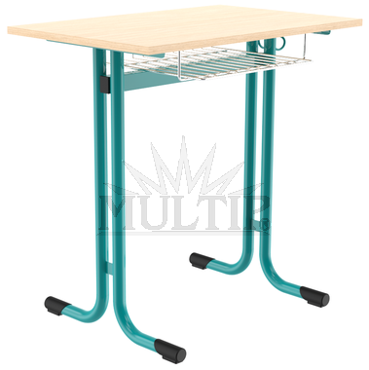
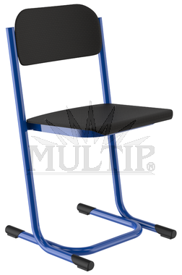
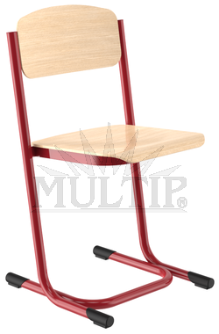
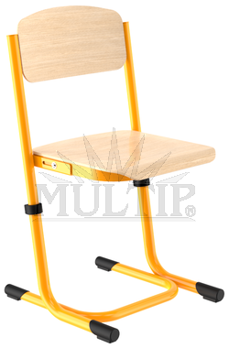
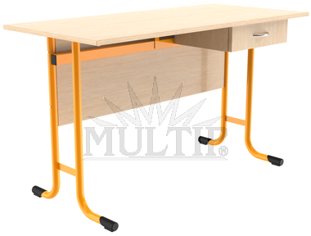
Školní nábytek do učeben 2021

VARIANTA 1
Název | Popis | ks | cena/ks bez DPH | cena/ks vč. DPH | DPH % | cena bez DPH | cena vč. DPH
Lavice dvojmístná, pevná, vel. 6 | konstrukce - trubka 32 mm, tloušťka stěny 1,5 mm, povrchová úprava - vypalovaná prášková barva KOMAXIT, 2x háček na tašky, rozměr horní desky - tl. 18 mm, 1300x500 mm, hrany - ABS tl. 2 mm, dezén desky buk, odkládací prostor - koše, plastové návleky, rektifikace. Záruka na svary min. 5 let | 57 |  | 0 Kč | 21 | 0 Kč | 0 Kč
Lavice jednomístná, pevná, vel. 6 | konstrukce - trubka 32 mm, tloušťka stěny 1,5 mm, povrchová úprava - vypalovaná prášková barva KOMAXIT, 1x háček na tašky, rozměr horní desky - tl. 18 mm, 750x500 mm, hrany - ABS tl. 2 mm, dezén desky buk, odkládací prostor - koš, plastové návleky, rektifikace. Záruka na svary min. 5 let | 20 |  | 0 Kč | 21 | 0 Kč | 0 Kč
Lavice dvojmístná, nastavitelná, vel. 5 - 7 | konstrukce - trubka 28 a 32 mm, tloušťka stěny 1,5 mm, povrchová úprava - vypalovaná prášková barva KOMAXIT, 2x háček na tašky, rozměr horní desky - tl. 18 mm, 1300x500 mm, hrany - ABS tl. 2 mm dezén desky buk, odkládací prostor - koše, plastové návleky, rektifikace. Záruka na svary min. 5 let | 8 |  | 0 Kč | 21 | 0 Kč | 0 Kč
Židle pevná, vel. 6 | konstrukce - trubka 28 mm, tloušťka stěny 1,5 mm povrchová úprava - vypalovaná prášková barva KOMAXIT, sedák a opěrka vícevrstvá buková překližka 2x lakovaná, plastové návleky a ucpávky, záruka na svary min. 5 let | 169 |  | 0 Kč | 21 | 0 Kč | 0 Kč
Židle nastavitelná, vel. 5 - 7 | konstrukce - trubka 28 a 32 mm, tloušťka stěny 1,5 mm povrchová úprava - vypalovaná prášková barva KOMAXIT, sedák a opěrka vícevrstvá buková překližka 2x lakovaná, plastové návleky a ucpávky, záruka na svary min. 5 let | 16 |  | 0 Kč | 21 | 0 Kč | 0 Kč
Židle pro učitele | konstrukce - trubka 28 mm, tloušťka stěny 1,5 mm, povrchová úprava - vypalovaná prášková barva KOMAXIT, sedák a opěrka čalouněné, plastové návleky a ucpávky, záruka na svary min. 5 let | 4 |  | 0 Kč | 21 | 0 Kč | 0 Kč
Učitelská katedra | konstrukce - trubka 32 mm, tloušťka stěny 1,5 mm, povrchová úprava - vypalovaná prášková barva KOMAXIT, rozměr horní desky - tl. 18 mm, 1300x600 mm, 1x zásuvka, hrany - ABS tl. 2 mm, dezén desky buk, Plastové návleky, rektifikace. Záruka na svary min. 5 let | 4 |  | 0 Kč | 21 | 0 Kč | 0 Kč
 | Doprava, montáž, ustavení do jednotlivých učeben (počty a umístění učeben na druhém listě) | 1 |  | 0 Kč | 21 | 0 Kč | 0 Kč
 | CELKEM |  |  |  |  | 0 Kč | 0 Kč

 | Ve sloupci popis jsou popsány minimální požadavky na materiál a jeho úpravu, RAL kovových částí 5002
 | Doplnit pouze takto podbarvená pole

Ilustrativní foto

